1
 PRIMER EXAMEN PARCIAL INGENIERIA ECONOMICA PRIMER CICLO 2022 -JULIO ANTHONY ENGELS RUIZ COTO - 1284719

ingresos | 280,000 | anuales |  |  |  |  |  |  | P = ?

t | 5 años |  | 0 | 1 | 2 | 3 | 4 | 5

gastos | 90,000 | anuales |  | G = -90,000

i | 10% | anual | P = | 280,000(P/A,10%,5)-90,000(P/G,10%,5)

 |  |  | P = | 443,858.16

7
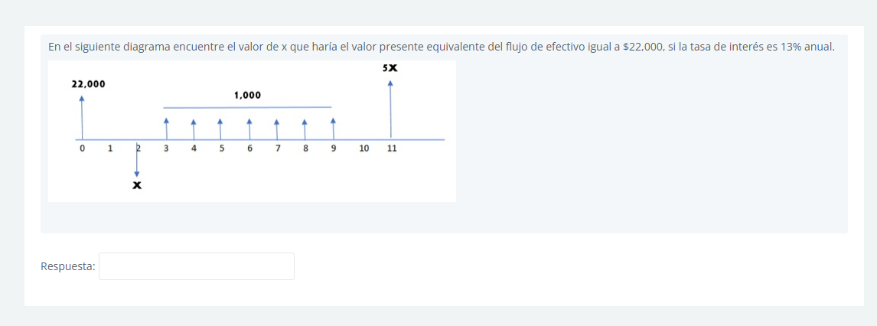

Pt = | x | = | -0.78x
 | (1+13%):2

Pt = | 5x | = | 1.3x
 | (1+13%):11

Pt = | 1000* | 13% | = | 4,422.60 | = | 4,422.60 | Q3,463.56
 |  | 1-(1-13%):7 |  |  |  | 1-(1-13%):2

22000 = -0.78x + 1.3x + 3463.56
X = | Q35,647.02

